Readme
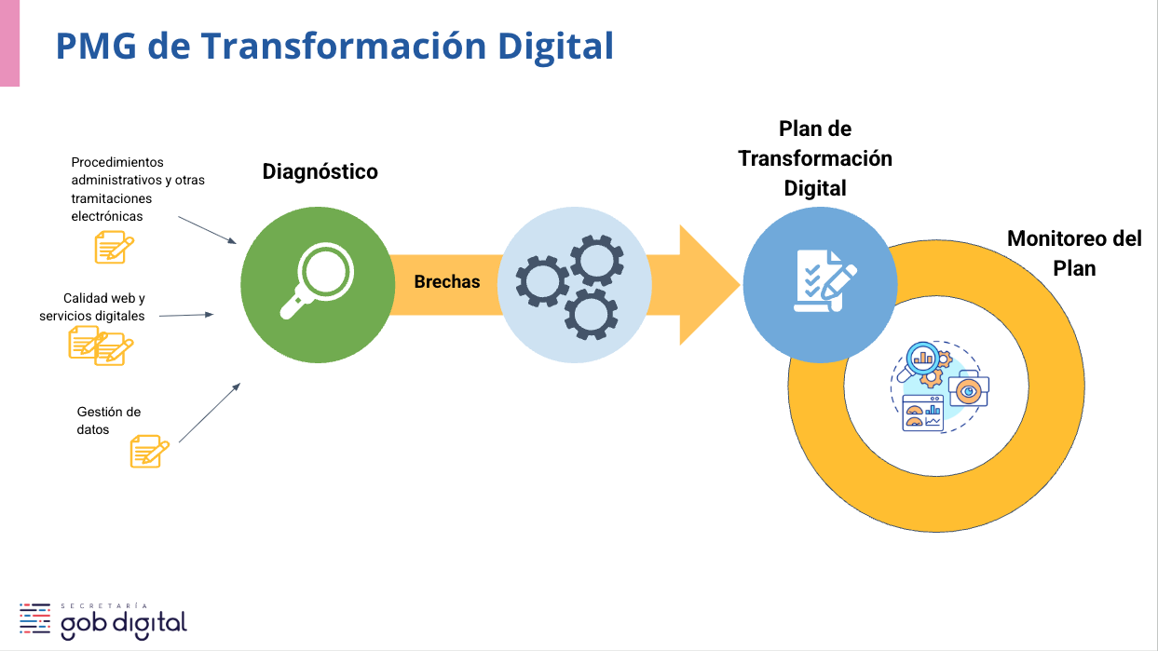

Dimensión Calidad web y servicios digitales
n_dimensión | dimensión | PONDERACIÓN | Imprescindible_% | Imprescindible_% ponderado | Esperable_% | Esperable_% pond | Deseable_% | Deseable_% ponderado | Descripción de la dimensión
1. | Usabilidad | 10% | 53.0% | 5.3% | 100% | 10.0% | 100% | 10.0% | Medida en que los usuarios pueden utilizar un sistema para lograr determinados objetivos con eficacia, eficiencia y satisfacción en un contexto de uso especificado.
2. | Prevención de errores | 10% | 83.0% | 8.3% | 67% | 6.7% |  | n/a | Eliminación de las condiciones del sistema que confundan o induzcan a errores a las personas usuarias. Es clave verificarlas, ofrecer ejemplos y presentar una opción de confirmación antes de comprometerse con una acción.
3. | Accesibilidad web | 8% | 100.0% | 8.0% | 60% | 4.8% | 0% | 0.0% | Especial cuidado de que todos los sitios web estén diseñados para que todos y todas puedan acceder. Pone foco principalmente en las personas con discapacidad para que puedan percibir, comprender, navegar, interactuar y contribuir con la web. Es importante destacar que esta dimensión no abarca de manera exhaustiva todas los criterios de accesibilidad. Para ello se recomienda utilizar la Plataforma de Reportabilidad de Accesibilidad Universal de SENADIS. Más información en: https://reportedeaccesibilidad.senadis.cl/sign.
4. | Interoperabilidad | 8% | 100.0% | 8.0% | 100% | 8.0% |  | n/a | Capacidad de los sistemas para intercambiar datos de manera segura y automática. Esto se traduce en una mejor experiencia usuaria gracias a que no es necesario completar datos de forma manual cuando se pueden obtener de una base de datos compartida.
5. | Contenido y lenguaje claro | 6% | 71.0% | 4.3% | 92% | 5.5% | 100% | 6.0% | Información representada por texto, imagen, video, sonido u otros tipos de medios. Debe utilizarse un lenguaje comprensible para la ciudadanía, además de cumplir con criterios de relevancia, actualización, precisión, fiabilidad y legibilidad, entre otros.
6. | Responsividad móvil | 6% | 100.0% | 6.0% | 100% | 6.0% |  | n/a | Cualidad que posee un sitio web para adaptarse a todos los dispositivos y tamaños de pantalla, sin perder calidad ni información esencial.
7. | Seguridad | 6% | 100.0% | 6.0% | 0% | 0.0% | 67% | 4.0% | Apego a estándares de desarrollo, compatibilidad y directrices para cautelar la seguridad de los sistemas. Esto protege la disponibilidad, integridad y confidencialidad de la información y datos institucionales y personales.
8. | Resolutividad | 6% | 100.0% | 6.0% | 94% | 5.6% |  | n/a | Capacidad exhibida por la institución pública de dar respuesta y atender las necesidades de las personas usuaria de forma completa.
9. | Facilidad de acceso e independencia tecnológica | 6% | 100.0% | 6.0% |  | n/a |  | n/a | Condición del servicio digital que permite a las personas usuarias acceder a la información expedita y oportuna, independiente de la calidad o tipo de dispositivo a través del que se está conectando.
10. | Arquitectura de información | 4% | 100.0% | 4.0% | 100% | 4.0% |  | n/a | Práctica de decidir cómo organizar y rotular de forma lógica el contenido y la navegación de un producto digital para que sea comprensible y que las personas usuarias localicen fácilmente lo que buscan.
11. | Atención a la ciudadanía | 4% | 100.0% | 4.0% | 100% | 4.0% | 100% | 4.0% | Recursos y documentación que ayuden a la persona usuaria a responder sus consultas y necesidades que surjan al utilizar un producto digital. Es recomendable contar con múltiples canales de comunicación para satisfacer las necesidades de soporte.
12. | Diseño e imagen institucional | 4% | 78.0% | 3.1% | 89% | 3.6% | 100% | 4.0% | Elementos visuales y gráficos para comunicar mensajes de forma efectiva que permitan proyectar la imagen institucional dentro del contexto de nuestro país, velando por un mensaje y contenido claro. Es importante mantener conectores visuales que vinculen e identifiquen a las instituciones, como tipografías, colores y algunas definiciones gráficas.
13. | Tecnología | 4% | 71.0% | 2.8% | 40% | 1.6% | 100% | 4.0% | Conjunto de herramientas y estándares para la creación y funcionamiento de productos digitales. Se deben priorizar las herramientas y tecnologías que faciliten crear un servicio de alta calidad de forma rentable y que permitan minimizar el costo de cambiar en el futuro.
14. | Interacción y retroalimentación | 4% | 100.0% | 4.0% | n/a | n/a | 67% | 2.7% | Comunicación entre la persona usuaria y las distintas interfaces que provee la plataforma que se le entrega al usuario para acceder a una información o servicio. Retroalimentación hace referencia a que la interfaz de usuario proporcione información sobre el estado del proceso en tiempo real, para poder tomar decisiones de forma efectiva.
15. | Rapidez de respuesta | 4% | 67.0% | 2.7% |  | n/a |  | n/a | Capacidad del servicio digital para entregar una experiencia usuaria rápida y con una navegación fluida, sobre todo en los trámites. También considera los tiempos de la institución para dar respuestas a las solicitudes en plazos breves y acotados.
16. | Audiovisualidad | 2% | 100.0% | 2.0% | 89% | 1.8% |  | n/a | Conjunto de objetos interactivos o no interactivos que contienen información representada por texto, imagen, video, animación, sonido u otro tipo de medios.
17. | Enfoque de género | 2% | 100.0% | 2.0% | 100% | 2.0% | n/a | n/a | Incorporación de la perspectiva de género en un sitio web, a través de acciones como el uso de lenguaje inclusivo y la proporcionalidad de representación en contenidos o materiales audiovisuales, para evitar reproducir desigualdades e inequidades.
18. | Imparcialidad e igualdad de trato | 2% | 0.0% | 0.0% | n/a | n/a | 67% | 1.3% | Disposición a entregar la mejor experiencia de usuario a todas las personas, independiente de sus habilidades, identidad, antecedentes o situación en la que se encuentren.
19. | Inclusión | 2% | 100.0% | 2.0% | 0% | 0.0% | 67% | 1.3% | Incorporación de un enfoque inclusivo que responda a la diversidad y diferencias individuales, garantizando igualdad de acceso a políticas y servicios públicos para todas y todos, sin importar características, habilidades u origen.
20. | Promoción | 2% | 80.0% | 1.6% | 50% | 1.0% | 100% | 2.0% | Conjunto de acciones orientadas a extender los contenidos del sitio web a la ciudadanía, como la optimización para el posicionamiento en buscadores y difusión en redes sociales.

MEJORA CONTINUA
Para incrementar el resultado se recomienda comenzar la aplicación de acciones correctivas en el sitio web de los indicadores marcados como imprescindibles en cada dimensión, luego seguir con los esperables y finalmente los deseables.

Dimensión de Gestión de datos
 | Dimensiones | Puntaje obtenido | Puntaje Avanzado | Puntaje Medio | Puntaje Básico | % Puntaje / Puntaje Avanzado | Nivel de Madurez
1 | Visión estratégica | 12 | 42 | 25 | 17 | 28.6% | Insuficiente
2 | Gobernanza de datos | 12 | 42 | 25 | 17 | 28.6% | Insuficiente
3 | Arquitectura, diseño y documentación | 4 | 36 | 22 | 14 | 11.1% | Insuficiente
4 | Almacenamiento y operación | 4 | 6 | 4 | 2 | 66.7% | Medio
5 | Seguridad y ciberseguridad de datos | 4 | 36 | 22 | 14 | 11.1% | Insuficiente
6 | Integración e interoperabilidad | 12 | 24 | 14 | 10 | 50.0% | Básico
7 | Documentos y contenidos | 4 | 24 | 14 | 10 | 16.7% | Insuficiente
8 | Datos maestros y de referencia | 10 | 18 | 11 | 7 | 55.6% | Básico
9 | Analítica e inteligencia de negocios | 6 | 18 | 11 | 7 | 33.3% | Insuficiente
10 | Calidad de datos | 0 | 12 | 7 | 5 | 0.0% | Insuficiente
11 | Datos abiertos | 22 | 42 | 25 | 17 | 52.4% | Básico
12 | Aspectos legales y normativos | 0 | 12 | 7 | 5 | 0.0% | Insuficiente

